São José
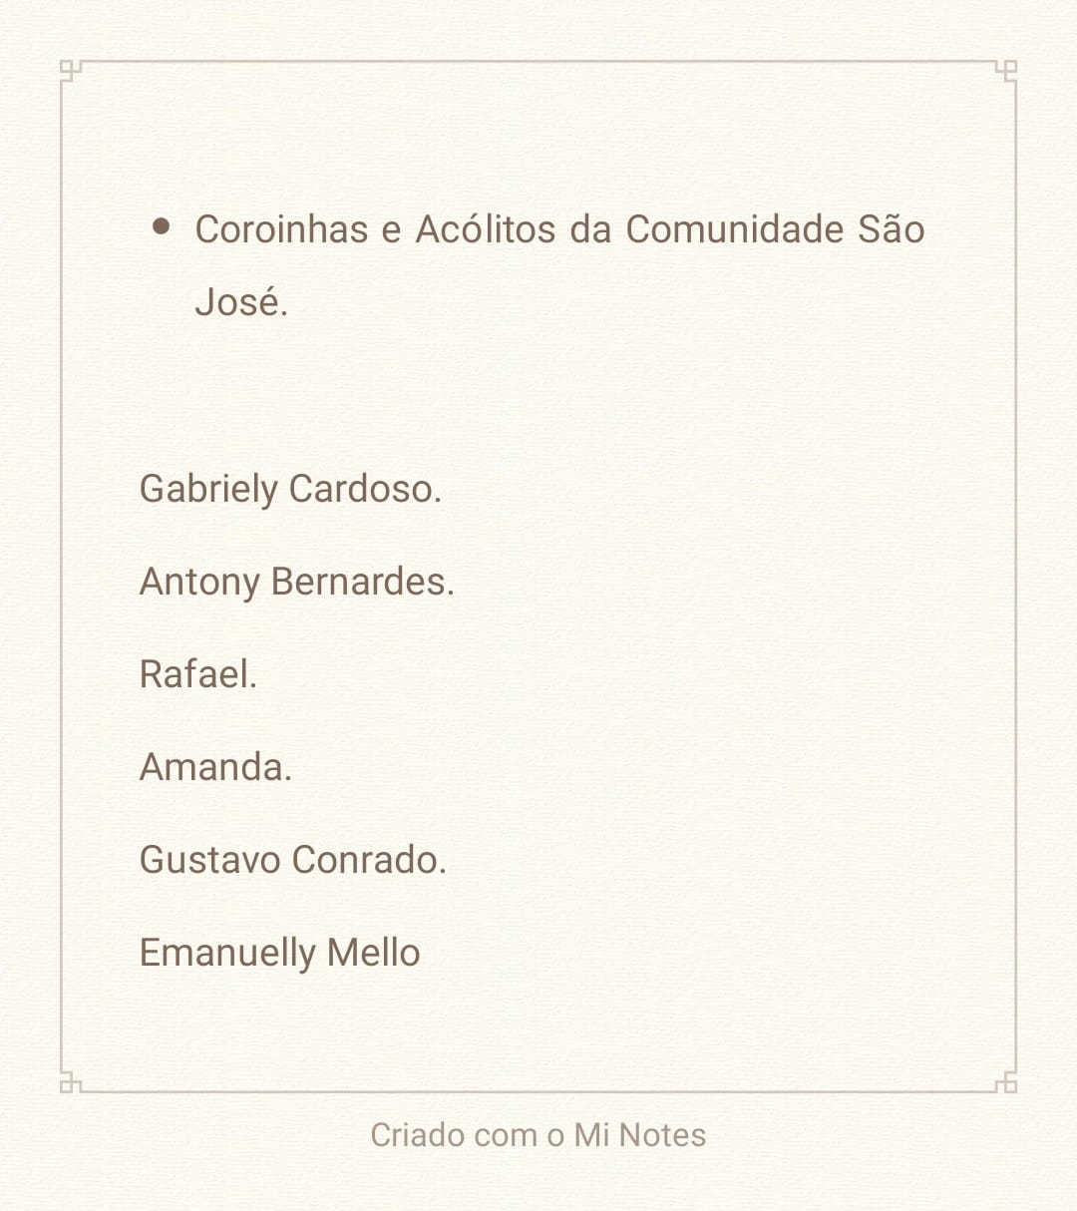
Escala da Comunidade São José- Setembro de 2026
Coordenadores: Gabrielly Cardoso e Gustavo Henrique
1 | Serviço | Domingo 06 | Domingo 13 | Domingo 20 | Domingo 27
2 | Missal | Gabrielly Cardoso |  |  | Gustavo Conrado
3 | Cruz | Gustavo Conrado | Gabrielly Cardoso | Gustavo Conrado | Gabrielly Cardoso
4 | Sineta 1 | Rafael |  |  | Amanda
5 | Cedência 1 | Amanda | Emanuelly | Anthony | Emanuelly
6 | Credência 2 | Anthony |  |  | Rafael

Perpétuo Socorro
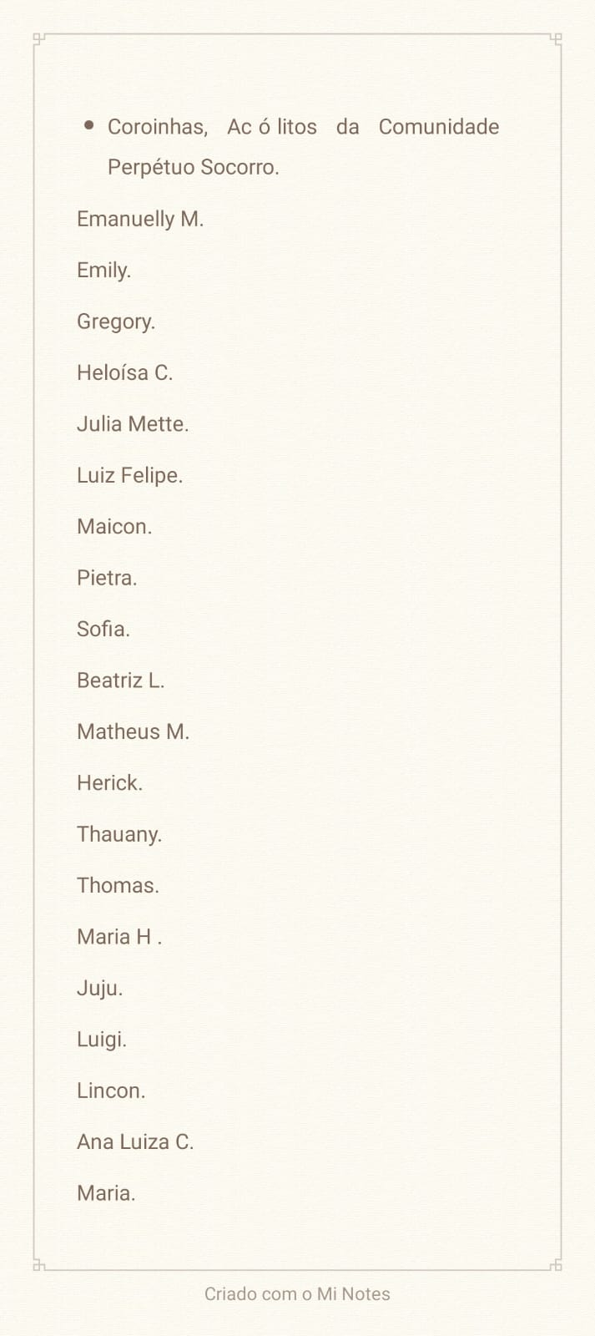
Escala da Comunidade Nossa Senhora do Perpétuo Socorro - Setembro de 2026

Coordenadores Letícia e Michael
Nº | Serviço | Quarta 02 | Domingo 06 | Quarta 09 | Sexta 11 | Sábado 12 | Domingo 13 | Quarta 16 | Domingo 20 | Quarta 23 | Domingo 27 | Quarta 30
1 | Missal | Gregory | Beatriz | Tauany | Gregory | Pietra | Beatriz | Beatriz | Tauany | Herick | Beatriz | Gregory
2 | Cruz | Beatriz | Herick | Pietra | Tauany | Thauany | Gregory | Heloiza | Gregory | Pietra | Herick | Pietra
3 | Liturgia |  | Michael |  | Michael | Sofia | Michael |  | Sofia |  | Michael
4 | Sineta 1 | Thomas | Heloiza C. | Julia Mette | Julia Mette | Emanuely | Maria Huchema | Ana Luiza | Emanuelly | Thomas | Maria Huchema | Julia Mette
5 | Sineta 2 |  | Julia Mette |  | Maria Huchema | Mateus Madruga | Julia Mette |  | Julia Mette |  | Emanuelly
6 | Ofertório | Julia | Maria Huchema | Lincon | Juju | Maria Júlia | Maria Julia | Emanuely | Matheus Madruga | Lincon | Matheus Madruga | Juju
7 | Ofertório | Ana Luiza C. | Juju | Luigi | Lincon | Julia Mette | Heloiza | Matheus Madruga | Juju | Luigi | Ana Luiza C. | Thomas
8 | Pós Comunhão | Heloiza C. | Ana Luiza C. | Michael | Emanulelly | Maria Huchema | Ana Luiza C. | Herick | Maria Huchema | Luís Felipi | Julia Mette | Sofia
9 | Cerimoniário | Michael | Gustavo Henique | Sofia | Sofia | Gustavo Henrique | Luís Felipi | Michael | Michael | Sofia | Luís Felipi | Michael
10 | Cerimonário | Sofia | Michael | Luís Felipi | Luís Felipi | Michael | Sofia | Luís Felipi | Luís Felipi | Michael | Sofia | Luís Felipi
11 | Acendimento Velas | Julia Mette | Emanuelly | Júlia Mette | Matheus Madruga | Juju | Maria Júlia | Emanuelly | Maria Huchema | Lincon | Heloisa C. | Juju
10 | Acendimento Velas | Thomas | Matheus M | Lincon | Emanulelly | Lincon | Heloiza C, | Julia Mette | Emanuelly | Thomas | Thomas | Thomas
11 | Naveta | ------ | ------ | ------ | Pietra | Herick | Thauany | ------ | ------ | ------ | ------ | ------
12 | Turíbulo | ------- | ------ | ------ | Beatriz | Gabriely Cardoso | Pietra | ------ | ------ | ------ | ------ | ------

Sagrado

Escala Sagrado Coração de Jesus - Setembro 2026

Coordenadores Cida, Josiane, Luís Felipi, Sandra, Rita
 | Serviço | Sexta 04 | Sábado 05 | Domingo 06 | Sábado 12 | Domingo 13 | Sábado 19 | Domingo 20 | Sábado 26 | Domingo 27
1 | Acendimento Velas | Kauany | Duda | Douglas | Brenda | Beatriz Dias | Maria G. | Davi Tanquela | Duda | Maria G.
2 | Acendimento Velas | Allana | Nickolas | Barbara | Pedro Duwe | Jeniffer | Vitória | Douglas | Brenda | Gabriely S.
3 | Cruz | Matheus Costa | Mikaela | Matheus Costa | Mathias | Matheus Costa | José | Mateus Costa | Pietra | Mateus Costa
4 | Liturgia | Matheus Duwe | Michael | Gustavo Henrique | Matheus Duwe | Gustavo Henrique | Sofia | Matheus Duwe | Sofia | Matheus Duwe
5 | Tocha | Julia Weber | Gabriely Fraga | Mathias | Amábile F. | Gabriely Fraga | Pietra | Mathias | Beatriz Tanquela | José
6 | Tocha | Mikaela | José | Anthony F. | Anthony F. | Mikaela | Gabriely Fraga | José | Mikaela | Julia Weber
7 | Missal | Mathias | Julia Weber | Amábile F. |  | Beatriz Tanquela | Gabriely Cardoso | Beatriz Tanquela |  | Gabriely Fraga
8 | Ofertório | Alexandre | Amanda | Pedro Duwe | Vitória | Brenda | Barbara | Pedro Duwe |  | Amanda
9 | Ofertório | Kauany | Bárbara | Helena |  | Davi Tanquela | Maria G. | Gabriely S | Davi Tanquela | Bárbara
10 | Ofertório | Pedro Duwe | Douglas | Jeniffer |  | Emanuelle Paz | Barbara | Amanda |  | Douglas
11 | Pós Comunhão | Duda | Maria G. | Beatriz Dias |  | Jeniffer | Emily Dalpra | Maria G. |  | Pedro Duwe
12 | Sineta | Douglas | Emanuelly Paz | Rafael |  | Heloisa Kempfer | Douglas | Duda |  | Emanuelle Paz
13 | Sineta | Nickolas | Helena | Emily D. |  | Kauany | Nickolas | Heloisa Conrado |  | Emily Dalpra
14 | Sineta | Jeniffer | Alexandre | Amanda |  | Allana | Heloisa Kempfer | Jeniffer |  | Duda
15 | Sineta | Gabrielly S. | Duda | Gabriely S. |  | Duda | Alana | Ana Conrado |  | Maria G.
16 | Cerimoniário | Gustavo Henrique | Matheus Duwe | Michael |  | Sofia | Michael | Gustavo Henrique | Luís Felipi | Michael
17 | Cerimoniário | Michael | Gustavo Henrique | Matheus Duwe |  | Michael | Luís Felipi | Luís Felipi |  | Sofia
18 | Naveta | ------- | ------ | ------ | ------ | ------ | ------ | ------ | ------ | ------
19 | Turíbulo | ------ | ------ | ------ | ------ | ------ | ------ | ------ | ------ | ------

